Лист 1
Прайс-лист
МИР ПРЯЖИ

В валюте: руб. (курс 1).
Цены указаны на 07.08.2020

№ | Номенклатура/ Характеристика номенклатуры | Описание | Изображение | Артикул | Цена | Ед. | Остаток | Ссылка на сайт
 | Набор для шитья и вышивания "Матрёнин Посад" 8207 Варежка. Морозный узор | Набор для шитья и вышивания "Матрёнин Посад" 8207 Варежка. Морозный узор | 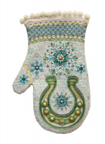 | 8207_МАП | 300.00 |  |  | Изображение
 | Набор для шитья и вышивания "Матрёнин Посад" 8207 Варежка. Морозный узор |  |  |  | 300.00 | шт | 1 | Изображение

